budsjett 2016
 | 1 | 1 | 1 | 1
 | Holum Skog Grendehus

 | Budsjett 2016 | Regnskap 2015 | Endring
Husleinntekter | 100,000 | 100,000 | -
Andre utleieinntekter | 10,000 | 9,700 | 300
Lysmaster og Telenoravtale |  | -
Sum inntekter | 110,000 | 109,700 | 300

Vaktmestertjenester | 15,000 | 16,942 | -1,942
Vask og renhold | 10,000 | 9,195 | 805
Reparasjoner og vedlikehold utstyr |  | 40,915 | -40,915
Vedlikehold bygning |  | 66,341 | -66,341
Regnskapshonorar | 30,000 | 33,725 | -3,725
Lysmaster og Telenoravtale
Gaver |  | 751 | -751
Forsikringer |  | 1,159 | -1,159
Bankomkostninger |  | 1,236 | -1,236
Sum kostnader | 55,000 | 170,264 | -115,264

Driftsresultat | 55,000 | -60,564 | 115,564

Netto finansinntekter | 10,000 | 11,115 | 11,115

Årsresultat | 65,000 | -49,449 | 126,679

Disponering

Investering bygning
Investering lysmaster og Telenoravtale

 | Bill Søbstad | Thomas Stryken | Christine Holmen | Roger Malvin Hole
 | styreleder | styremedlem | styremedlem | styremedlem

budsjett 2018
 |  |  | Holum Skog Grendehus

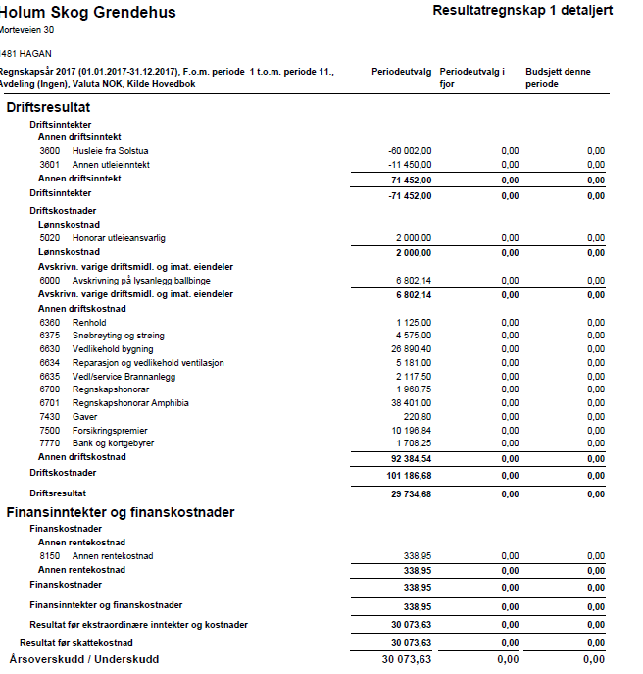
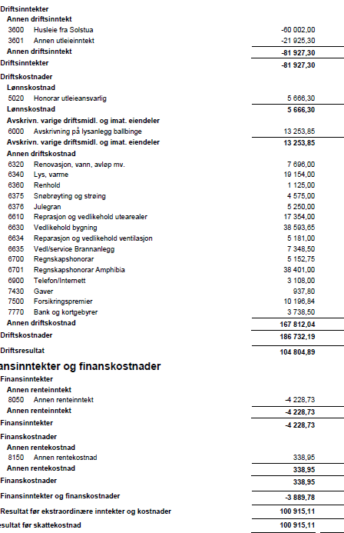
 | Budsjett 2019 | Regnskap 2018 | Budsjett 2018 | Regnskap 2017 | Regnskap 2016 | Regnskap 2015
Husleinntekter | 102,000 | 100,800 | 102,000 | 60,002 | 100,002 | 100,000
Andre utleieinntekter | 20,000 | 13,560 | 20,000 | 21,925 | 23,550 | 9,700
Lysmaster og Telenoravtale | - | 75,000 | 75,000 |  |  | -
Sum inntekter | 122,000 | 189,360 | 197,000 | 81,927 | 123,552 | 109,700

Snøbrøyting og strøing | 5,000 | 15,436 | 5,000 | 4,575 | 7,075
Honorar utleieansvarlig | 5,000 |  | 5,000 | 5,666 | 4,000
Avskrivning lys ballbinge | 13,253 | 16,171 | 13,253 | 13,253 | 7,425
Vaktmestertjenester | 5,000 |  | 5,000 |  | 12,400 | 16,942
Renovasjon | 8,000 | 7,829 | 7,500 | 7,696
Lys og varme | 20,000 | 24,524 | 12,000 | 19,154
Vask og renhold | 1,500 | 1,000 | 1,500 | 1,125 | 19,261 | 9,195
Julegran | 3,000 | 2,500 | 2,500 | 5,250
Reparasjoner og vedlikehold utstyr | 20,000 | 11,095 | 20,000 | 17,354 | 33,841 | 40,915
Vedlikehold bygning | 50,000 | 4,388 | 40,000 | 38,594 | 183,050 | 66,341
Reparasjon ventilasjon | 7,000 | 3,958 | 20,000 | 5,181
Vedlikehold og service brannanlegg | 7,500 | 5,231 | 7,000 | 7,348
Regnskapshonorar (gammel RF) |  |  | - | 38,401
Regnskapshonorar (ny RF) | 10,000 | 8,304 | 35,000 | 5,152 | 43,007 | 33,725
Lysmaster og Telenoravtale |  |  | -
Telefon/internett | 3,200 | 2,908 | 3,000 | 3,108
Møtekostnader | 500 |  | 500 |  | 202
Gaver | 1,000 | 422 | 1,000 | 938 | 627 | 751
Forsikringer | 11,000 | 10,385 | 10,000 | 10,198 | 9,346 | 1,159
Bankomkostninger | 3,000 | 5,493 | 3,000 | 3,739 | 1,614 | 1,236
Sum kostnader | 173,953 | 119,644 | 191,253 | 186,732 | 321,848 | 170,264

Driftsresultat | -51,953 | 69,716 | 5,747 | -104,805 | -198,296 | -60,564

Netto finansinntekter | 4,000 | 3,912 | 4,000 | 3,889 | 4,405 | 11,115

Årsresultat | -47,953 | 73,628 | 9,747 | -100,916 | -193,891 | -49,449

Disponering

Investering bygning
Investering lysmaster og Telenoravtale

 |  |  | Bill Søbstad | Lasse Gudmundsen | Thomas Stryken | Roger Malvin Hole
 |  |  | styreleder | styremedlem | styremedlem | styremedlem

2018 R
